画面
画面設計書 |  | システム名 |  | 作成者 |  | 小瀬 | 作成日 | 2021-06-15
 |  | 画面名 | ファイル登録画面 | 更新者 |  |  | 更新日

 | ファイル登録画面 |  |  |  | 画面 太郎
C:\Users/Temp/PGM01.txt

 | ファイル登録画面 |  |  |  | 画面 太郎

こんな感じで表でスクロール(縦横)できるようにしたかったけど、エクセルでどやってやるのかわからん。
この場合、ファイルサイズとか、型番は自動で取得して、備考は自分で入力できるとかそういうイメージ？
画面設計で固めるとは思うが、シンプルに要件わからん

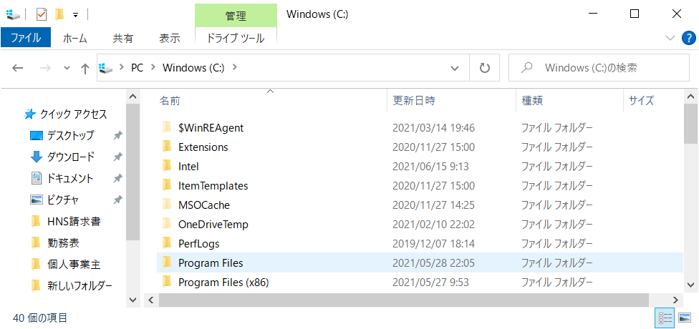
ファイル選択ボタン押下時のファイル選択ダイアログ。
OA標準、もしくはこちらでフォーム指定。
.Netでやりやすいほうで。

遷移
画面設計書 |  | システム名 |  | 作成者 | 小瀬 | 作成日 | 2021-06-15
 |  | 画面名 | ファイル登録画面 | 更新者 |  | 更新日

 | 全体画面遷移図

ログイン画面

メニュー画面

ファイル登録画面
ファイル登録確認画面
ファイル検索画面
メンテナンス画面

ファイル詳細画面

ファイル編集画面

# | 項目名 |  | イベント名 | イベント概要 |  |  |  | 遷移先 | 備考
1 | ファイル選択ボタン |  | ボタン押下 | ファイルパス選択ダイアログを表示 |  |  |  | ファイル選択ダイアログ | ダイアログは.Netが実装しやすいやりかたでよい。
2 | 選択ファイルの削除ボタン |  | ボタン押下 | 選択されたファイルを表から削除 |  |  |  | -
3 | ファイル登録ボタン |  | ボタン押下 | 表に表示されたファイルを登録 |  |  |  | ファイル登録確認画面
4 | 戻るボタン |  | ボタン押下 | 前の画面に戻る |  |  |  | メニュー画面
5 | ログオフボタン |  | ボタン押下 | ログイン画面へ遷移 |  |  |  | ログイン画面

